0
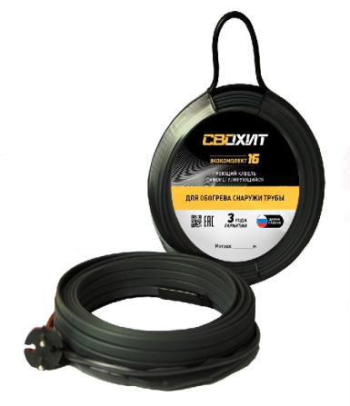
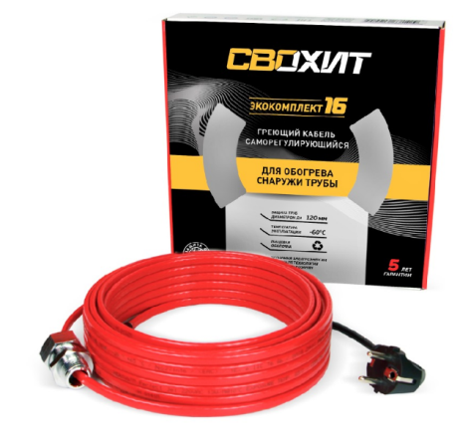

Модель | Описание
На базе Саморегулирующегося кабеля 16 вт/м, снаружи трубы, Готовый комплект
Свохит ЭКОКомплект 16 | Греющий кабель 1 метр, вилка 1.5 м
Свохит ЭКОКомплект 16 | Греющий кабель 2 метра, вилка 1.5 м
Свохит ЭКОКомплект 16 | Греющий кабель 3 метра, вилка 1.5 м
Свохит ЭКОКомплект 16 | Греющий кабель 4 метра, вилка 1.5 м
Свохит ЭКОКомплект 16 | Греющий кабель 5 метров, вилка 1.5 м
Свохит ЭКОКомплект 16 | Греющий кабель 6 метров, вилка 1.5 м
Свохит ЭКОКомплект 16 | Греющий кабель 7 метров, вилка 1.5 м
Свохит ЭКОКомплект 16 | Греющий кабель 8 метров, вилка 1.5 м
Свохит ЭКОКомплект 16 | Греющий кабель 9 метров, вилка 1.5 м
Свохит ЭКОКомплект 16 | Греющий кабель 10 метров, вилка 1.5 м
Свохит ЭКОКомплект 16 | Греющий кабель 11 метров, вилка 1.5 м
Свохит ЭКОКомплект 16 | Греющий кабель 12 метров, вилка 1.5 м
Свохит ЭКОКомплект 16 | Греющий кабель 13 метров, вилка 1.5 м
Свохит ЭКОКомплект 16 | Греющий кабель 14 метров, вилка 1.5 м
Свохит ЭКОКомплект 16 | Греющий кабель 15 метров, вилка 1.5 м
Свохит ЭКОКомплект 16 | Греющий кабель 16 метров, вилка 1.5 м
Свохит ЭКОКомплект 16 | Греющий кабель 17 метров, вилка 1.5 м
Свохит ЭКОКомплект 16 | Греющий кабель 18 метров, вилка 1.5 м
Свохит ЭКОКомплект 16 | Греющий кабель 19 метров, вилка 1.5 м
Свохит ЭКОКомплект 16 | Греющий кабель 20 метров, вилка 1.5 м
Свохит ЭКОКомплект 16 | Греющий кабель 21 метр, вилка 1.5 м
Свохит ЭКОКомплект 16 | Греющий кабель 22 метра, вилка 1.5 м
Свохит ЭКОКомплект 16 | Греющий кабель 23 метра, вилка 1.5 м
Свохит ЭКОКомплект 16 | Греющий кабель 24 метра, вилка 1.5 м
Свохит ЭКОКомплект 16 | Греющий кабель 25 метров, вилка 1.5 м

